パンフあたま
第 16 回

岐阜県小学生バドミントン ダブルス大会

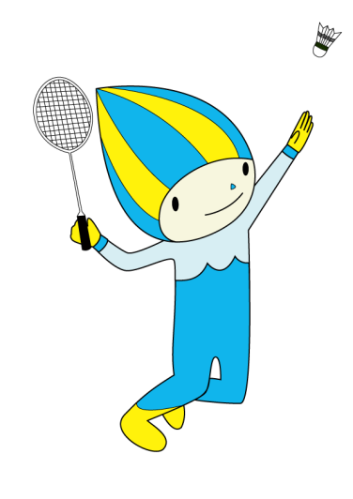





 | 期 日 | ２０２５年４月１３日（日）

 | 場 所 | 大垣市総合体育館

 | 主 催 | 岐阜県小学生バドミントン連盟
 |  | http://gifusyoubad.gifu-badminton.com/

会場図（コート番号）
第１６回岐阜県小学生バドミントンダブルス大会 会場図

×
出入
禁止
第２体育館

第１体育館
本部席
12

11
役員室
5
6
出入
禁止
10
×
7
男子トイレ
9
女子トイレ
選手控席
8
女子トイレ
1
女子更衣室
観覧席
2
出入口
3
試合結果
本部席
出入
禁止
男子更衣室
女子更衣室
4
×
研修室
出入
禁止
×
×
出入
禁止
審判員席
出入口
男子更衣室
出入
禁止
第1会議室
出入
禁止
×
×
女子トイレ
出入
禁止
男子トイレ
×
男子トイレ
２階観覧席

出入口
出入口
第３体育館
喫茶店
管理事務所

●喫煙場所

観覧席（団控え席）
 |  |  | みずほ | 多治見 | 各務原Jr |  |  |  |  |  |  |  |  | 長森・日野 | 島 |  | 岐阜市 BC |  |  |  | 池田 |  |  | 大垣静里

 |  |  |  |  |  |  |  |  |  |  |  | 階段

↑ |  |  |  |  |  |  |  |  |  |  |  |  |  |  |  |  |  |  |  |  |  |  |  |  |  |  |  | 大垣東
 |  |  |  |  |  |  |  |  |  |  |  | 東

自 由 席

 |  |  |  |  |  |  | 5 |  |  |  |  |  |  |  |  |  |  |  |  | 1

 | 柱 |  |  |  |  |  |  |  |  |  |  |  |  |  |  |  |  |  |  |  |  |  |  |  | 柱

 |  |  |  |  |  |  |  |  |  |  |  |  |  |  |  |  |  |  |  |  |  |  |  |  |  |  | 大垣市
 |  |  |  |  |  |  | 6 |  |  |  |  |  |  |  |  |  |  |  |  | 2

 |  |  |  |  |  |  |  |  |  |  |  |  |  |  |  |  |  |  |  |  |  |  |  |  |  |  |  |  | 階段

○○○○○
○○○○○
○○○○○
○○○○○
○○○○○
○○○○○
○○○○○
○○○○○
○○○○○
○○○○○
○○○○○
○○○○○
 |  |  |  |  |  |  |  |  |  |  |  |  |  |  |  |  |  |  |  |  |  |  |  |  |  | 大垣北

 |  |  |  |  |  |  | 7 |  |  |  |  |  |  |  |  |  |  |  |  | 3

 |  |  |  |  |  |  |  |  |  |  |  |  |  |  |  |  |  |  |  |  |  |  |  |  |  | 大垣中川

 |  |  |  |  |  |  | 8 |  |  |  |  |  |  |  |  |  |  |  |  | 4 |  |  |  |  |  |  | IMPACT

 | 柱 |  |  | 選手集合場所 |  |  |  |  |  |  |  |  |  |  |  |  |  |  |  |  |  | 審判控席 |  |  | 柱 |  |  | 岐南

1
2
3
4
5
6
7
8
9
10
11
12
1
2
3
4
5
6
7
8
9
10
11
12
 |  |  |  |  |  |  |  |  | シャトル |  | 放送 |  | 進行 |  |  |  |  | レフェリー

 |  |  |  |  |  |  |  |  |  |  |  |  |  |  |  |  |  |  |  |  |  |  |  |  |  |  |  | 高山
 |  |  |  |  |  |  |  |  |  |  | 記録 |  |  |  |  | PC

 |  |  |  |  |  |  |  |  |  |  |  |  |  |  |  |  |  |  |  |  |  |  | 表示

 |  |  |  |  |  |  |  |  |  |  |  | 西

→ |  | 役員選手出入口

 |  |  |  |  |  |  |  |  |  |  |  | 昇降 禁止

 |  |  |  | 郡上 | 本巣 | 柳津 |  | 垂井JSC | 神戸 | びとう会 |  |  |  | 岐阜西 | STAY GOLD |  |  |  | 羽島 |  |  | 真正

会場図設営
 |  |  |  |  |  |  | 北 |  |  |  |  |  |  |  |  |  |  |  |  |  |  | 北
 |  |  |  |  |  |  |  |  |  |  |  |  |  |  |  |  |  |  |  |  |  |  |  |  |  | 設備使用器具 第1体育館
 |  |  |  | コーチ席 | 線審 |  | コーチ席 | 線審 |  | コーチ席 | 線審 |  |  |  |  |  |  | 大垣市総合体育館 第１体育館 |  |  |  |  |  |  |  | 机 |  |  | 6
 |  |  |  |  |  |  |  |  |  |  |  |  | 開会・閉会式は無しです |  |  |  |  |  |  |  |  |  |  |  |  | ﾜｲﾔﾚｽﾏｲｸ |  |  | 2
 |  |  | 10 |  | 審判 | 11 |  | 審判 | 12 |  | 審判 |  |  |  |  |  |  |  |  |  |  |  |  |  |  | いす |  | 112
出入禁止 |  |  |  |  |  |  |  |  |  |  |  |  |  |  |  |  |  |  |  |  |  |  |  |  |  | （招集56 審判14 本部10 コート32）
 |  | 線審 |  |  | 線審 |  |  | 線審 |  |  |  |  | 審判台・線審・コーチ席・得点版はシートを敷くこと |  |  |  |  |  |  |  |  |  |  |  |  | 審判台 |  |  | 8
 |  |  |  | コーチ席 |  |  | コーチ席 |  |  | コーチ席 |  |  |  |  |  |  |  |  |  |  |  |  |  |  |  | 得点版 |  |  | 8
 |  |  |  |  |  |  |  | 線審 |  |  | 線審 |  |  |  |  |  |  |  |  |  | 役員室 |  |  |  |  | ｽﾀﾝﾄﾞﾏｲｸ |  |  | 1
観覧席
出入口 |  |  |  |  |  |  |  |  | 9 |  | 審判 |  |  | 出入口 |  |  |  |  |  | コーチ席 |  |  | 線審 | コーチ席 | 線審 |  | コーチ席 |  | 線審 | コーチ席 | 線審

 |  |  |  |  |  |  |  | 線審
 |  |  |  |  |  |  |  |  |  | コーチ席 |  |  |  |  | 招集
 |  |  |  | 出入禁止 |  |  |  |  |  | 出入禁止 |  |  |  |  | 選手控え席 |  |  |  | 審判 | 8 |  |  | 審判 | 7 | 審判 |  | 6 |  | 審判 | 5
 |  |  |  |  |  |  |  |  |  |  |  |  |  |  | 4列
 |  |  |  |  |  |  |  |  |  |  |  |  |  |  | １4席
 |  |  |  |  |  |  | 南 | シートを敷く |  |  |  | 選手移動通路
 |  | 設備使用器具第2体育館 |  |  |  |  |  |  |  |  |  |  |  |  | シートを敷く |  |  |  | 線審 |  |  |  | 線審 |  | 線審 |  |  |  | 線審
西 |  | いす |  |  | 60 |  | 防球フェンス |  |  | 12 |  |  |  |  |  |  |  |  |  | コーチ席 |  |  |  | コーチ席 |  |  | コーチ席 |  |  | コーチ席
 |  | 机 |  |  | 6 |  | 得点版 |  |  | 4 |  |  |  |  |  | 本部席 |  |  |  |  |  |  | 線審 |  | 線審 |  |  |  | 線審 |  | 線審
 |  | 大垣市総合体育館 第2体育館

 |  |  |  |  |  |  |  |  |  |  |  |  |  |  | シートを敷く
 |  |  |  |  |  |  |  |  |  |  |  |  |  |  |  |  |  |  | 審判 | 4 |  |  | 審判 | 3 | 審判 |  | 2 |  | 審判 | 1
 |  |  |  |  |  |  |  |  |  |  |  |  |  |  | 審判員席

 | 第一会議室 |  |  |  |  | トイレ |  |  |  |  |  |  | 出入禁止
 |  |  |  |  |  |  |  |  |  |  |  |  |  |  |  |  | モニター |  | 線審 |  |  |  | 線審 |  | 線審 |  |  |  | 線審
 |  |  |  |  |  |  |  |  |  |  |  |  |  |  |  |  |  |  |  | コーチ席 |  |  |  | コーチ席 |  |  | コーチ席 |  |  | コーチ席

 |  |  |  |  | 出入口 |  |  |  |  |  |  | 土足厳禁 体育館シューズに履き替えてください |  |  |  |  |  |  |  |  |  |  |  | 南 | 出入口

駐車場案内
第16回岐阜県小学生バドミントンダブルス大会 駐車場案内図
※駐車場が満車の場合、体育館西のセイノー情報サービスの駐車場をご利用ください。
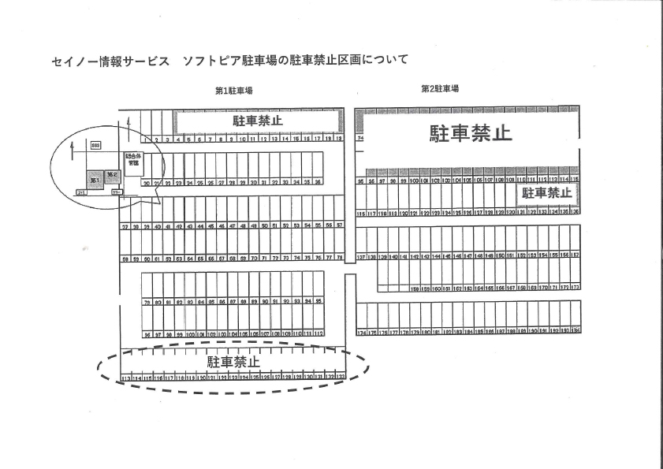

駐車禁止
第２体育館

第１体育館

駐車禁止
第３体育館

大垣市６団
（要専用駐車券）
役員駐車場
（要専用駐車券）
●●●●●●
セイノー情報サービス駐車場
↓ （駐車可） ↓
駐車禁止
■■■■■■■■■■■
★
駐車係
■■■■■■■■■■■■■
★
駐車係
入口
★
駐車係

駐車場
自転車
置き場

出口

駐車場
トイレ
1
芝生広場
駐バ
車ス場バ
駐車場
駐車禁止(２台分)
交番

